Gráfico 1.8.1-3
CES. Informe de Situación Económica y Social de Castilla y León en 2022

Gráfico 1.8.1-3
Liquidación de ingresos por capítulos, 2021
(porcentaje)
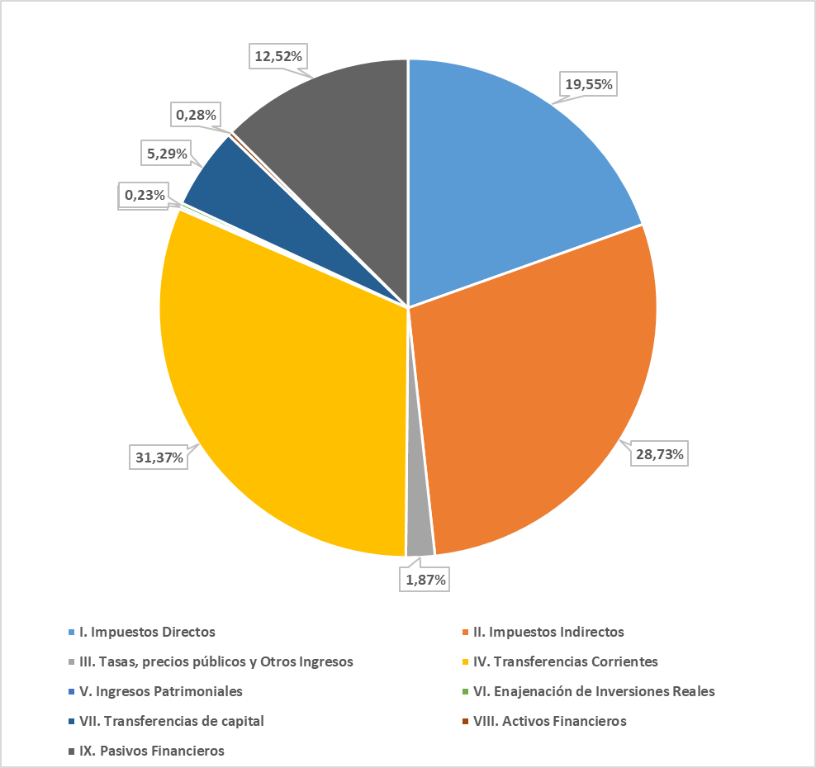

Fuente: Consejería de Economía y Hacienda de la Junta de Castilla y León.

Datos
Datos a 2022

Derechos Reconocidos Netos | %
I. Impuestos Directos | 19.55%
II. Impuestos Indirectos | 28.73%
III. Tasas, precios públicos y Otros Ingresos | 1.87%
IV. Transferencias Corrientes | 31.37%
V. Ingresos Patrimoniales | 0.18%
VI. Enajenación de Inversiones Reales | 0.23%
VII. Transferencias de capital | 5.29%
VIII. Activos Financieros | 0.28%
IX. Pasivos Financieros | 12.52%

